ENGLISH
 |  |  |  | Instance of ratio between the Wp variables (solar panels power) and Nd (Number of days of autonomy), given the unvariables Whb=8640, Whu=2258 and Ns=6
 |  |  |  | 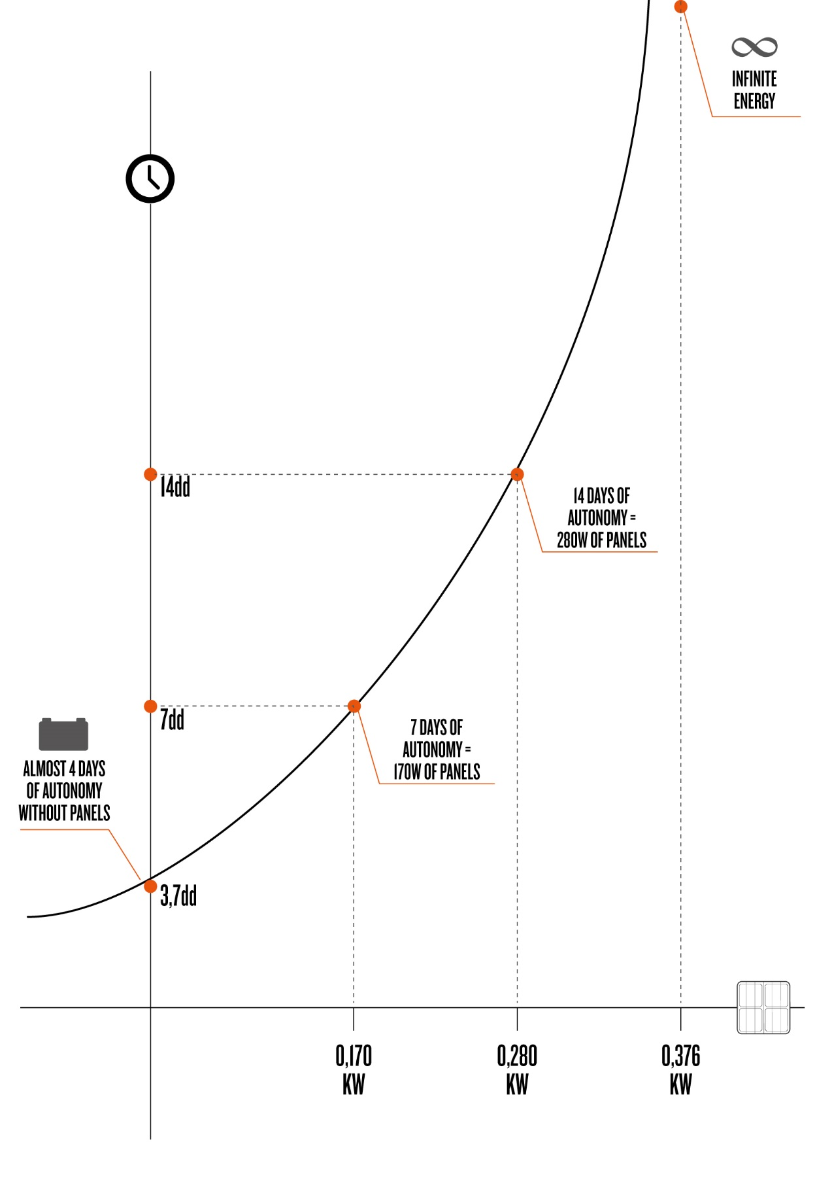
FORMULA FOR THE SIZING OF AN OFF-GRID SOLAR POWER SYSTEM, GIVEN THE ENERGY STORAGE CAPACITY, THE ENERGY REQUIREMENTS AND THE EXPECTED DAYS OF AUTONOMY
Wp = [(Whu*Nd ) - Whb]/ Ns* Nd
Kind of variable | Variable name | UOM | Values to enter
Quantity of energy stored within the batteries | Whb | Watt/hour (Wh) | 8640
Daily average consumption of the users | Whu | Watt/hour (Wh) | 2258
Number of hours of solar irradiation | Ns | Hours(h) | 6
Number of days of autonomy from the electric grid | Nd | days (dd) | 14
Necessary power of the solar panels to achieve the expected autonomy | Wp | Watt (W) | 273.48

FORMULA FOR THE CALCULATION OF AUTONOMY DAYS OF AN OFF-GRID SOLAR POWER SYSTEM, GIVEN THE ENERGY STORAGE CAPACITY, THE ENERGY REQUIREMENTS AND THE SOLAR PANELS POWER
Nd = Whb / [Whu - (Wp*Ns)]
Kind of variable | Variable name | UOM | Values to enter
Quantity of energy stored within the batteries | Whb | Watt/hour (Wh) | 8640
Daily average consumption of the users | Whu | Watt/hour (Wh) | 2258
Number of hours of solar irradiation | Ns | Hours (h) | 6
Necessary power of the solar panels to achieve the expected autonomy | Wp | Watt (W) | 273.48
Number of days of autonomy from the electric grid | Nd | days (dd) | 14.00

NOTE: The battery capacity is often shown in Ampere/hour; in our calculations, however, we used the Watt/hour. Therefore, we report the simple calculation to make the conversion between the two quantities, to allow the use of the above formulas.

Calculation of Watts/Hours (Wh) of a battery capacity, given the Ampere/hours (Ah) and Volts working voltage of the battery (V), using the formula Wh= V*Ah | Ah | V | Wh
 | 360 | 24 | 8640.00

ITALIAN
 |  |  |  | Esempio di relazione tra le variabili Wp (Potenza dei pannelli solari) e Nd (Numero di giorni di autonomia), note le costanti Whb=8640, Whu=2258 e Ns=6
 |  |  |  | 
FORMULA DI DIMENSIONAMENTO DI UN IMPIANTO SOLARE OFF-GRID NOTA LA CAPACITA' DI ACCUMULO DELL'ENERGIA, I CONSUMI ENERGETICI E I GIORNI DI AUTONOMIA DESIDERATI
Wp = [(Whu*Nd ) - Whb]/ Ns* Nd
Tipo di variabile | Nome variabili | Unità di misura | Valori da inserire
Quantità di energia accumulata nelle batterie | Whb | Wattora (Wh) | 8640
Consumo medio giornaliero delle utenze | Whu | Wattora (Wh) | 2258
Numero di ore di irraggiamento solare | Ns | Ore (h) | 6
Numero di giorni per i quali si vuole essere autonomi dalla rete elettrica | Nd | giorni (gg) | 14
Potenza dei pannelli solari necessaria per raggiungere l'autonomia desiderata | Wp | Watt (W) | 273.48

FORMULA DI CALCOLO DEI GIORNI DI AUTONOMIA DI UN IMPIANTO SOLARE OFF-GRID NOTA LA CAPACITA' DI ACCUMULO DELL'ENERGIA, I CONSUMI ENERGETICI E LA POTENZA DEI PANNELLI SOLARI
Nd = Whb / [Whu - (Wp*Ns)]
Tipo di variabile | Nome variabili | Unità di misura | Valori da inserire
Quantità di energia accumulata nelle batterie | Whb | Wattora (Wh) | 8640
Consumo medio giornaliero delle utenze | Whu | Wattora (Wh) | 2258
Numero di ore di irraggiamento solare | Ns | Ore (h) | 6
Potenza dei pannelli solari necessaria per raggiungere l'autonomia desiderata | Wp | Watt (W) | 273.48
Numero di giorni per i quali si vuole essere autonomi dalla rete elettrica | Nd | giorni (gg) | 14.00

NOTA: Spesso la capacità delle batterie è indicata in Ampere/ora; nei nostri calcoli, invece, abbiamo utilizzato i Watt/ora. Riportiamo quindi il semplice calcolo per fare la conversione fra le due grandezze, per consentire l'uso delle formule sopra riportate.

Calcolo dei Wattora (Wh) di capacità di una batteria, dati gli Amperora (Ah) e i Volt di tensione a cui lavora la batteria (V), tramite la formula Wh=V*Ah | Ah | V | Wh
 | 360 | 24 | 8640.00

